MER.QT-1.BM2
 |  |  |  |  |  |  |  |  |  |  |  | Mã số: | MER.QT-1.BM2
 |  |  |  |  |  |  |  |  |  |  |  | Lần ban hành: | 01
 |  |  |  |  |  |  |  |  |  |  |  | Số trang: | 01/01

SUPPLIER: | SH TRIMS |  |  |  | CUSTOMER : |  | PALACE |  |  |  |  | ORDER DATE: | 26-Aug-25
ADDRESS: |  |  |  |  | SEASON : |  | SS26-SUMMER |  |  |  |  | ORDER NO#
ATTN : |  |  |  |  | ETA REQUEST: |  | 2024-10-05 |  |  |  |  | JOB NUMBER : | P19 SS26 G2863
TEL / FAX : |  |  |  |  | GARMENT EXIT DATE : |  | 25-Sep-25 |  |  |  |  | ORDERED BY : | BÍCH

STYLE NO | CODE TRIMS | DESCRIPTION | DIMENSION / LENGTH | QUALITY APPROVED | CODE | COLOR | UNIT | ORDER QUANTITY | INVENTORY AT IPO DATE | ACTUAL QUANTITY | PRICE | AMOUNT | REMARK
PRINTABLE JCC BASIC |  | CARE LABEL-TIẾNG ANH |  | SIZE AND QUALITY SAME AS LAST SEASON |  | WHITE | PCS | 43,064 | 0 | 43,064 | VND 620 | VND 26,699,680 | VERSION TIẾNG ANH | 414 | 42,650
PRINTABLE JCC BASIC |  | CARE LABEL-TIẾNG HÀN | 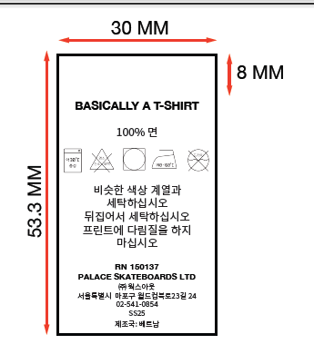 | SIZE AND QUALITY SAME AS LAST SEASON |  | WHITE | PCS | 43,064 | 0 | 43,064 | VND 620 | VND 26,699,680 | VERSION TIẾNG HÀN
PLEASE SEE DETAIL SHEET FOR STYLE NAME

 |  |  |  |  |  |  | Total: | 86,128 |  | 86,128 |  | VND 53,399,360

RECEIVED BY |  |  |  | APPROVED BY |  |  |  |  |  |  | PREPARED BY

DETAIL (3)
NO | FABRIC CONTENT | TOTAL | NOTE | REFERENCE FOR VISUAL ONLY | LAYOUT
1 | 74% COTTON 26% POLYESTER | 7936 | GỬI LẠI LAYOUT - KHÁCH DUYỆT |  | 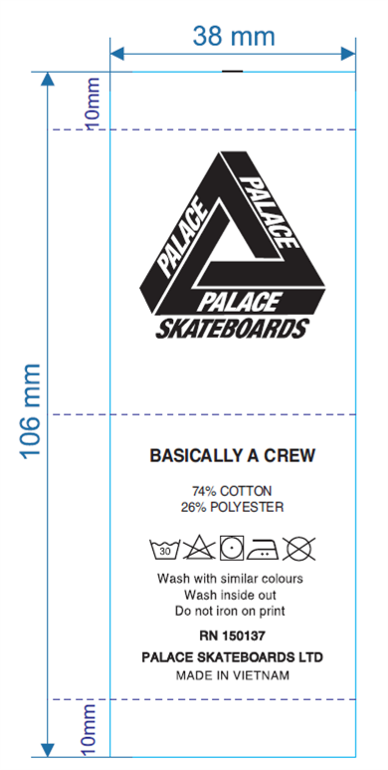 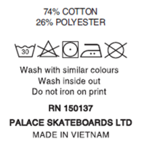
2 | 74% COTTON 26% POLYESTER | 2147 | GỬI LẠI LAYOUT - KHÁCH DUYỆT
3 | 100% POLYESTER | 3879 | GỬI LẠI LAYOUT - KHÁCH DUYỆT
4 | 100% POLYESTER | 930 | GỬI LẠI LAYOUT - KHÁCH DUYỆT
5 | 100% COTTON | 2008 | GỬI LẠI LAYOUT - KHÁCH DUYỆT
6 | 100% COTTON | 21457 | GỬI LẠI LAYOUT - KHÁCH DUYỆT
7 | 100% COTTON | 371 | GỬI LẠI LAYOUT - KHÁCH DUYỆT
8 | 74% COTTON 26% POLYESTER | 368 | GỬI LẠI LAYOUT - KHÁCH DUYỆT
9 | 100% POLYESTER | 167 | GỬI LẠI LAYOUT - KHÁCH DUYỆT
10 | 100% COTTON | 2476 | GỬI LẠI LAYOUT - KHÁCH DUYỆT
 | 100% COTTON | 1325 | GỬI LẠI LAYOUT - KHÁCH DUYỆT
TOTAL |  | 43,064 |  |  |  | -

LAYOUT
THAY ĐỔI THÀNH PHẨN+ HƯỚNG DẪN GIẶT + TÊN MÃ HÀNG
KHÔNG ĐỂ TÊN MÃ HÀNG TRÊN CARE

